8.0 Project_감리(21)
대분류 | No. | Object | Key Word
감리 | 1 | 감리개요/감리 프레임워크 | 1. 감리 : 감리발주자 및 피감리인의 이해관계로부터 독립된 자가 정보시스템의 효율성을 향상 2. 감리수행절차 1) 감리계약체결 2) 감리계획수립 3) 착수회의 4) 감리수행/보고 5) 종료회의 6) 감리보고서 통보 7) 감리결과 조치내역 반영/확인 3. 감리 수행을 위한 영역별 Framework
감리 | 2 | 감리개요/감리 프레임워크 EA, ISP, SI, SM, DB구축, 유지보수감리 | 1. 정보시스템 감리 : 정보시스템 감리는 감리발주자 및 피감리인의 이해관계로부터 독립된 자가 정보시스템의 효율성을 향상시키고 안전성을 확보하기 위하여 제3자적 관점에서 정보시스템의 구축에 관한 사항을 종합적으로 점검하고 문제점을 개선하도록 하는 것을 말함 2. 감리 프레임웍 추가사항 : 1) 시스템 개발(SD)단계 구분 2) 시스템 개발 단계 추가(5단계-6단계: 종료단계) 3) 기준변경 ("성과" - "서비스") 2. 정보시스템 감리의 필요성 1) 정보시스템의 대형화, 복잡화 2) 정보기술의 발전으로 정보시스템의 의존화 심화 3) 정보시스템의 신뢰성 확보, 중복투자 방지 및 일관성 확보 4) 정보시스템의 안전과 관련된 보안의 중요성 대두 3. 정보시스템 감리의 목적 : 효과성,효율성,안전성,경제성,준거성,객관성,품질보증 4. 감사,감리의 차이점 : 1) 감사 : 회계적 측면의 예산에 대한 바른 집행과 집행결과에 대한 합법적, 정당성, 적정성을 조사하고 검증 2) 감리 : 기술적 측면에서 프로젝트가 기본계획과 설계대로 되었으며,효율성, 신뢰성, 품질보증 등 기술적 요건이 보장되고 있는가를 감독하고, 지도하고 평가하는 데 목적 5. 감리의 유형 : 1) 감리분야 : 기술감리,비용감리,성과감리 2) 감리대상 : 사업감리,운영감리 3) 감리시기 : 사전감리,진행감리,사후감리 6. 감리의 점검 기준 1) 절차 : 1)계획 2) 적정성,절차 적정성, 준수성 2) 산출물 : 기능성, 무결성,편의성,안정성,보안성,효율성,준거성,일관성 3) 성과 : 실현성,충족성 7. 감리 프레임웍을 통해 진행할수 있는 감리 대상과 Point 1) EA 2) ISP 3) SI 4) SM 5) DB구축 6) 유지보수감리
감리 | 3 | 실제감리보고서 샘플 구성 분석 | 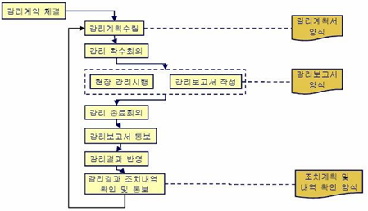 1. 감리보고서의 내용 (계,사,총,개,상,별) 1) 감리계획서 : 근거, 목적, 기준, 대상, 중점사항, 일정, 절차요약, 행정사항, 감리인편성 2_ 사업개요 : 사업명, 목표, 범위, 수행기관, 기간, 사업비, 투입인력, 적용방법론등 3) 총평 : 전제조건, 감리중점사항별 현황(적정, 보통, 미흡, 부적정), 종합의견 4) 개선권고사항 : 세부개선사항항목, 주관기관, 개발기관, 개선유형(우선개선, 통산개선, 협의개선), 중요도 5) 상세검토사항 : 검토현황, 문제점 및 개선방향 6) 별첨 2. 검토의견 총평 유형 : 적정, 보통, 미흡, 부적정 3. 개선권고 유형 : 필수, 협의, 권고 4. 정보시스템 감리의 특징 : 정확성,반복성,비용/자원 효과성, 결과의 유효성 5. 대가산정 : 요구정의 단계 생략 여부에 따라
프관 | 4 | 프로젝트관리 | 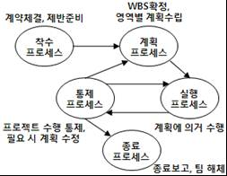 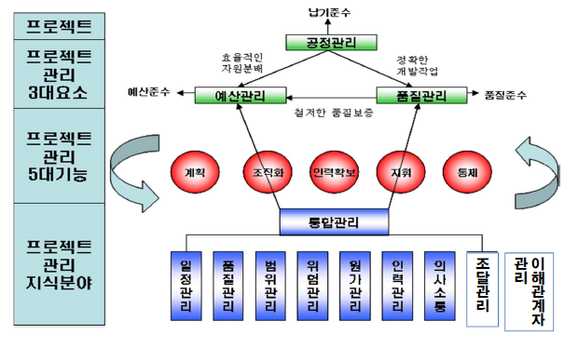 1. 프로젝트 : 유일한 제품, 서비스등을 만들기 위해 일시적인 노력에 착수 및 완료까지 진행 하는 것 1. 프로제트 관리 : 한정된 기간, 예산, 자원내에서 사용자가 만족할 만한 S/W제품을 개발하기 위한 모든 기술적, 관리적 업무활동 2. 프로제트 특징 : (유,일,목,점)-유일성, 일시성, 목적성, 점진적 상세화 2. 프로젝트의 구성요소 1) 프로젝트 영역 : 통합, 범위, 일정, 원가, 품질, 인력, 의사소통, 위험, 조달 2) 프로젝트 추진 단계 : 착수, 계획, 실행, 통제, 종료
프관 | 5 | 프로그램관리, 포트폴리오관리 | 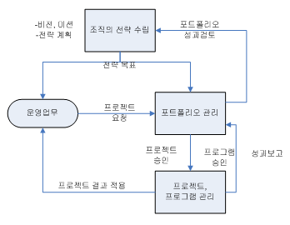 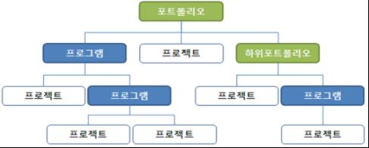 1. 프로그램, 포트폴리오 1) 프로그램 : 프로그램의 목표를 달성하기 위해 프로젝트간 상호연관성(project interdependencies)를 관리 2) 포트폴리오 : 특정조직 또는 특정사업부의 목표를 달성하기 위해 수행하는 프로젝트와 프로그램들의 집합
프관 | 6 | PMO | #정의: 프로젝트 관리능력을 향상시키기 위하여 자원,일정,이슈등을 효율적으로 수행하는 프로젝트 통합관리 전담조직 #목적: 체계적인 관리, 위험최소화 및 품질향상, 중재기능 1. PMO 역할 : (1) 기능적 측면 1) 프로세스와 프로젝트의 보고 및 추적 작업에 대한 책임자 지정 2) 프로세스의 속도조절에 필요한 정보 제공 3) 자원할당과 용량 관리를 위한 프로세스 제공 (2) 전략적 측면 1) 프로젝트를 회사의 전략적 및 운영상 계획과 직접적으로 연계 2) 프로젝트를 관리하기 위한 표준 방법론 제공 3) 고위 경영진의 후원/지지 확보 #PMO 역할 - 착수단계: RFP발주, 사업자선정, 프로젝트 팀구성, 수행목표 설정 - 진행단계: 요건반영, 목표관리 수행, 테스트 및 이슈, 위험관리 - 종료단계: 인수,검수 지원, 성과평가, 후속변화 관리 2. PMO 구성 : (1) 관리적 측면 : 1) 전문PM 2) 재무관리자 3) 일정관리자 4) 고객인수 담당자 5) 형상관리자 (2) 기술적 측면 : 1) 품질관리자 2) 개발기술담당자 3) 형상관리 위원회 3. PMO의 유형 : 1) Weather Station : 소수 전문인력 /약함 / 조언자 / Support / Technical Support 2) Coach : 프로젝트 관리전문 인력 / 중간조언자, 관리자 / Support + Control / 성과 기록/모니터링 3) Control Tower : 조직차원 / 강함 / 관리자, 책임자 / Control / 프로젝트 관련 의사결정 #PMO 유형 - 기상대모델: 소수 전문인력, 조언자, Support, 진행사항/정보 제공, 기술지원, 방법론 개발/전파 - 코치모델: 관리 전문인력, 조언자+관리자, support+control,의사소통, 성과기록/모니터링, 공통방법론 및 도구사용 전파 - 통합본부모델: 조직차원, 권한강함, 관리자, 책임자, Control, 중앙집중관리, 의사결정/자원조정 ,동일방법론 적용 4. SPEG (Software Engineering Process Group) : 프로세스 개선을 통한 품질 향상 vs PMO
 |  |  | 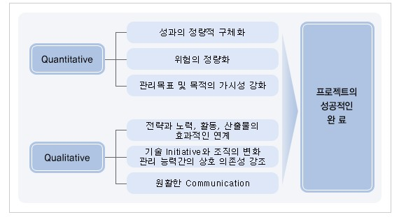
프관 | 7 | PM | 1. PM : 프로젝트 스폰서로부터 프로젝트 목표를 달성하도록 임무를 부여 받고 이해관계자와의 효율적인 관계로 프로젝트를 진행하는 조직 내부의 관리자 2. 프로젝트 이해관계자 : 프로젝트 관리자 , 고객/사용자, 수행조직, 프로젝트팀원, 프로젝트관리팀, 스폰서, 영향력행사자, PMO 3. PM의 필요지식 : 9대 Porcess 4. PM의 역량 : 1) 관리적 역량 : 리더쉽, 의사소통, 협상력, 문제해결능력, 조직영향력, 인적자원관리 2) 기술적 역량 : PM관리이론지식 , PM수행경험, PM인증, PMIS(인력Pool), 해당업종 프로젝트 경험, 정보기술동향 5. 단계별관리 역할 : 착수-계획-실행-통제-종료에 따른 Activity 수행 #정의: 프로젝트 기획, 작업일정, 프로젝트 실행간의 전체적인 책임을 지고 프로젝트 목표를 달성하기 위한 관리자 #역량 - 관리적 역량: 리더쉽, 의사소통능력, 협상력, 문제해결능력, 조직영향력, 인적자원 관리 - 기술적 역량: PM 이론지식, PM 수행경험, PM인증, PMIS활용, 정보기술
프관 | 8 | 프로젝트생애주기와 조직 | 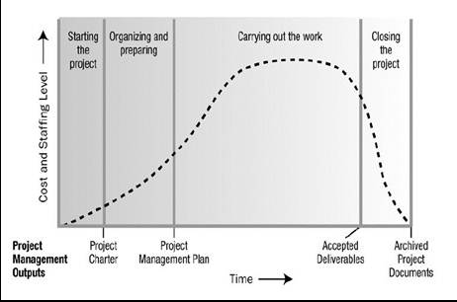 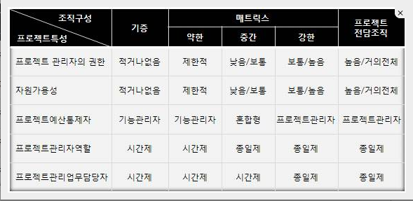 1. 프로젝트 생애주기 : 프로젝트 착수부터 종료까지 시간의 흐름에 따라 프로젝트 팀이 수행하는 활동을 단계(phase)별로 정의한 것(프로젝트 수행 방법론을 의미) 2, 프로젝트 조직 1) 기능조직(Functional Organization) : 운영업무중심의 조직(전통적 조직구조) / 수직보고 / PM은 촉진자역할 2) 프로젝트전담조직(Project Organization) : 프프로젝트를 전문적으로 수행하는 조직구조(수주 업종) / 조직관리 어려움 3) 매트릭스조직(Matrix Organization) : 기능조직 + 프로젝트전담조직(대다수 조직구조) / 자원효율,원활협조(수직/수평조직),명확한 목표 * Expeditor (촉진자) : 의사결정권한없음, 프로젝트 팀 지원 및 의사소통 Coordinator (조정자) : 의사결정권한있음, 상위관리자 보고
프관 | 9 | 프로젝트관리 프로세스 | 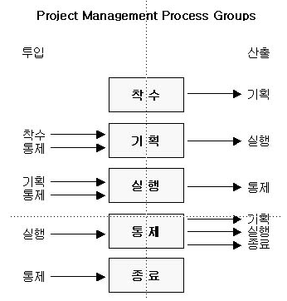 1. 프로젝트 관리 프로세스: 전체 프로젝트 기간에 효과적인 흐름을 유지하는 프로세스로, 지식영역의 기량과 역량을 적용하는데 수반되는 도구와 기법포함 2. 프로젝트 관리 프로세스 구성 1) 프로젝트 이행 프로세스 : 착수 > 기획 > 실행 > 통제 > 종료 2) 프로젝트 이행관리 프로세스 : 프로젝트관리 단계에서 Plan-Do-Check-Action 순으로 진행 / 계획, 실행, 통제 단계가 서로 영향을 주고 받으며 반복되어 개선됨
통합 관리
일정 관리
비용관리
범위관리
품질관리
인력관리
위험관리
의사소통관리
출하관리
프관 | 10 | 프로젝트 통합관리 통 범일비 인품위 조위이 | 1. 프로젝트 통합관리 : 프로젝트 관리 프로세스 그룹 내에 있는 프로세스와 프로젝트 관리활동들을 파악/정의/결합/조정하기 위해 필요한 프로세스와 활동을 지칭 2. 프로젝트 통합관리 프로세스 1) 프로젝트 헌장 개발 : 프로젝트 및 단계의 공식적으로 승인하는 프로젝트 헌장(Project Charter)를 작성 2) 예비 프로젝트 범위 기술서 작성 : 정식 ‘프로젝트범위기술서’를 만들기 이전에 개략적 수준의 범위를 표현한 문서를 작성하는 것 3) 프로젝트 관리계획서 작성 : 모든 부차적인 계획들을 정의, 준비, 통합, 조정하여 ‘프로젝트관리계획서’를 작성하는 프로세스. 4) 프로젝트실행 지시 및 관리 : 프로젝트관리계획에 정의된 작업을 수행하여 프로젝트범위(Scope)를 달성함 5) 프로젝트작업 감시 및 통제 : 프로젝트를 착수, 기획, 실행, 종료하는데 사용된 프로세스들을 감시하고 통제함. 성과의 좋고 나쁨을 인식할 수 있음. 6) 통합변경통제 : 인도물 및 조직프로세스 자산에 대하여 모든 변경요청, 변경승인, 변경통제를 검토함. 따라서 변경승인 또는 거부가 일어나게 됨. 7) 프로젝트종료 : 프로젝트관리 프로세스의 모든 활동을 최종 종료함 3. 프로젝트 통합관리 범위 : 9대 Process(통,범,일,비,인,의,위,구,품)
프관 | 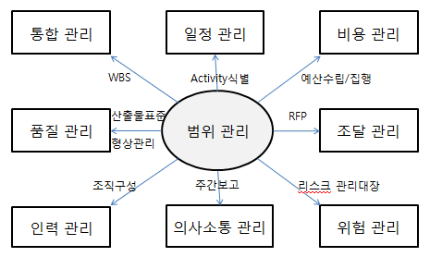 11 | 프로젝트 범위관리 | 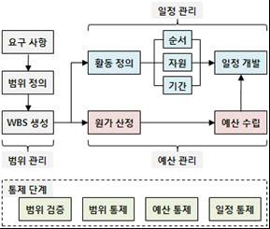 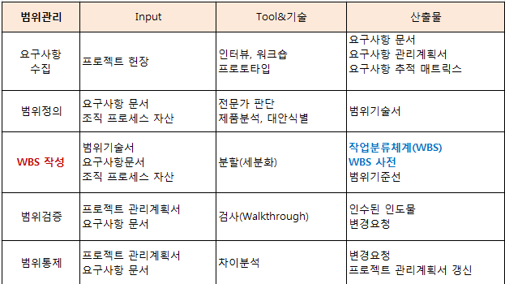 1. 프로젝트 범위관리 : 프로젝트가 제공해야 하는 제품이나 서비스의 총집합으로 프로젝트 관리 계획 수립 및 통제의 출발점을 뜻함 2. 프로젝트 범위관리의 대상 : 1) 제품 범위(Product Scope) : 제품, 서비스 및 결과물의 특징 및 기능: 산출물위주 2) 프로젝트 범위(Project Scope) : 지정된 특징 및 기능의 제품, 서비스, 결과물을 만들기 위해 수행해야 할 작업들 3. 프로젝트 범위관리의 프로세스 1) 범위계획 2) 범위정의 3) WBS작성 4) 범위검증 5) 범위통제 4. 범위관리 프로세스 통제를 위한 도구(WBS, Work Package, CoA:Code of account, WBS Dictionary, R&R Matrix) 1) 작업분해도(WBS) : 프로젝트 목표달성,필요 인도물(Deliverables)을 산출하기 위하여 프로젝트 팀이 산출할 작업을 인도물 중심으로 분할한 계층 구조 체계 2) WBS의 기능 : 진척관리, 자원관리, 의사소통도구 3) WBS 작성절차 : 1) Activity Definition 2) Activity Duration Estimating 3) Activity Planning 4) Activity Excution
프관 | 12 | 프로젝트 일정관리 - 계산문제풀이 포함 | 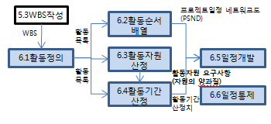 1. 프로젝트 일정관리 : 일정관리는 How,When 을 정의하는 것으로 달성 가능한 일정 계획수립과 실적 모니터링 및 일정 지연 시 대응 관리 방법 2. 프로젝트 일정관리의 프로세스 [정 순자기 개통] 1) Activity정의 2) 활동순서배열 3) 활동자원산정 4) 활동기간산정 5) 일정개발 6) 일정통제 3. 프로젝트 일정의 활동 순서 결정기법의 종류 - PDM : 활동을 노드로 표시하고, 연관관계를 화살표로 표시, FS, FF, SS, SF관계 - ADM : 활동을 원노드로 표시하고, 연관관계를 화살표로 표시, FS관계, Dummy활동존재 - Lead & Lag : Lead (선행활동이 끝나기 전에 후속활동이 착수됨) & Lag (선행활동이 끝나고 일정기간이 지난 후에 후속활동이 착수됨) - 활동(Activity)의존관계 : 강제적 의존관계, 임의적 의존관계, 외부적 의존관계 4. 프로젝트 일정 추정, 일정관리, 일정단축기법의 종류 - 일정추정기법 : 전문가판단, CPM (Activity별 완료시간합산), PERT ({W+4*M+B}/6), 몬테카를로 시뮬레이션 (난수생성) - 일정관리기법 : 간트차트, 마일스톤등 - 일정단축기법 : Crashing (자원투입), Fast Tracking (병행추진), Resource Leveling, What-if시나리오, Resourc Leveling(제한된 자원을 중요한 Acticity투입)
 |  |  | 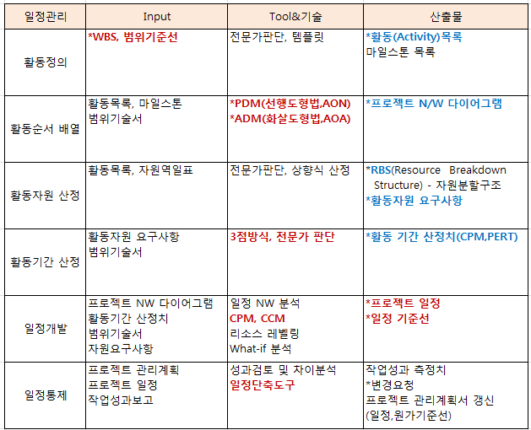 #정의: 성공적 납기준수를 위한 일정을 개발하고 준수여부를 감시,통제하는 활동 #일정추정기법 - 전문가 판단: 유사프로젝트 활동기간으로 추정 - 시뮬레이션 : 통계적 실험방식(컴퓨터 이용) - CPM(1점 추정) : - PERT(3점 추정) : 일정산출 근거 희박하거나 다른 기법 산정 어려울 경우 = (최악치 + 4*평균치 + 최선치) / 6 #일정관리기법 - N/W Diagram : 워크플로 잘 보임, 작업간 종속관계 표시 - 간트 챠트 : 계획대비 실적 파악 - 마일스톤: 중요일정 강조, 경영층 보고용 #일정단축기법 - Crashing(자원추가투입) , Fast Tracking(병행추진) , Resource Leveling(작업순서 변경하여 자원재분배) #LEAD : 선도투입(FS-알파) , LEG: 지연투입(FS+알파)
프관 | 13 | 일정관리 답안작성 반영사항 | 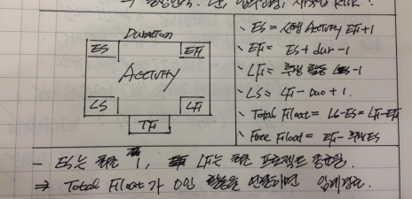 #정의: 개별 활동(Activity)을 연결하여 순방향분석 과 역방향분석을 통해 각활동별 시작일, 종료일, 여유시간, 전체일정을 산출하는 일정추정 기법(1점추정) #임계경로(Critical Path) : 프로젝트 개시에 서 종료까지 가장 긴 시간이 걸리는 경로 >> 중점관리 필요 #Total Float : 프로젝트 납기일을 지연시키지 않으면서 각 활동이 가질수 있는 여유시간(Slack Time ) >> TF = = min{ LS-ES, LF-EF } #Free Float : 후행(직후) 활동의 착수일(ES)를 지연시키지 않으면서 선행(직전) 활동이 가잘수 있는 여유시간 >> FF = = 후행(직후) 활동 ES - (EF+1) #임계경로 계산방법 1. WBS 작성 2. NW 다이어그램 작성(PDM, ADM) 3. ES, EF 산출 4. LS, LF 산출 5. Total Float(TF) 산출 6. TF=0 인 경로를 연결하면 임계경로 참조: http://www.mkexdev.net/Article/Content.aspx?parentCategoryID=2&categoryID=27&ID=474
프관 | 14 | CPM(Critical Path Method) | 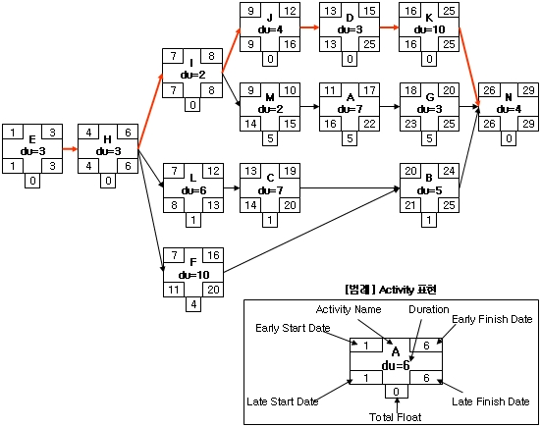 1. CPM : 프로젝트의 개시에서 종료까지 가장 긴 시간이 걸리는 경로를 나타내며 동시에 임계경로선상의 작업이 늦어지면 프로젝트 전체가 늦어지는 것을 의미 2. 임계경로 도출방법 : 1) WBS 선후관계 목록표 작성 2) Network 도표작성 3) 가장 많이 소요된 경로 탐색 3. 임계 경로 계산 방법 1) WBS 작성 : Activity 도출, 수행시간 산정, 선행작업 결정 2) Network Diagram 작성 : WBS를 이용해서 작성, 선행작업 관계에 따라 연결 3) ES(Early Start), EF(Early Finish) 산출 : 둘이상의 선행 Activity를 가지는 경우 선행 Activity의 EF값중 큰값을 취함 4) LS(Late Start), LF(Late Finish) 산출 : 후속 Activity가 둘이상인 경우 LS값중 작은 것을 취함 5) TF(Total Float) 산출 : Total Float = LS-ES = LF- EF 6) Critical Path 경로 확인 : Total Float = 0인 Activity들의 연결 - Total Float : 프로젝트 납기일을 지연시키지 않으면서 활동이 가지는 여유시간, TF=LS-ES=LF-EF - Free Float : 후행활동의 빠른시작일(ES)를 지연시키지 않으면서 선행활동이 가지는 여유시간, FF=후행ES-선행EF-1 4. PERT vs CPM 1) PERT : 프로젝트 기간단축 / 단계(EVENT) / 공정별 처리순서로 정의 2) CPM : 프로젝트 비용의 절감 / 요소작업(Activity) 중심 / 단축활동의 초과 직접비 산출
프관 | 15 | CCM(Critical Chain Method) | 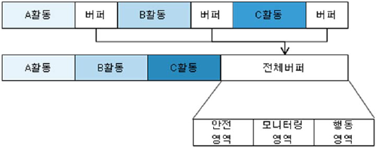 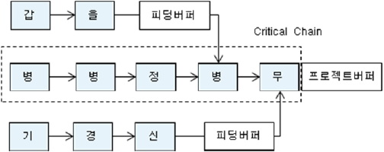 1. CCM : 자원제약사항을 고려하여 프로젝트의 여유시간을 통합된 버퍼로 책정하고 이를 모니터링하면서 일정을 관리하는 기법 2. 일정지연을 유발하는 심리적 원인[파자후학] : 파킨슨의 법칙, 학생증후군, 자기방어, 후행작업의 미흡 3. CCM의 일정관리 방법[프피자] 1) 프로젝트 버퍼(Project buffer) : Critical chain상의 활동에서 확보한 버퍼를 critical chain의 끝에 두어 관리 / 안정영역, 모니터링영역, 행동영역 2) 피딩 버퍼(Feeding buffer) : Critical chain에 연결되는 non-critical chain의 끝에 두어 관리 3) 자원버퍼(Resource buffer) : 일종의 경보장치로, critical chain상의 작업착수 전에 해당자원에게 수행시기를 알려줌. #납기지연 이유: 후*자*학*파 - 파킨슨의법칙(기간모두 활용), 자기방어(완료숨김), 학생증후군(닥쳐야 함), 후행공정 미흡 >> CCM 이 등장한 이론적 배경
 |  | 원가관리 | #정의: 승인된 예산안에서 프로젝트를 완료하기 위해 원가에 대한 계획,산정,예산수립,통제하는 프로세스 #특징: 범위와 일정기준, IT품질향상 및 예산낭비 방지 #프로세스 : 원가산정 >> 예산 결정(원가기준선) >> 원가통제 #원가산정기법 - 유사산정(아날로그추정) : Top Down방식, 이전 프로젝트 원가를 기초 >> 많이 활용 - 상향식 산정 : 하부작업 원가로 부터 상위작업으로 합산(WBS 기반) - 모수산정 : 과거통계치 기준 > 파라미터 선정 > 원가계산 ==> 수학적 모델 사용, 회귀분석, Learning Curve - 3점 추정방식 : PERT - FP(Function Point) : 기능단위로 분해하여 원가산정 #원가통제 : EVM(기성고 관리)
프관 | 16 | 프로젝트 원가관리(EVM) | 1. 프로젝트 원가관리 : 프로젝트 원가 관리는 승인된 예산 안에서 프로젝트를 완료하기 위해 원가에 대한 계획, 산정, 예산 수립, 통제하는 프로세스 1) 원가산정 (가) Order of manitude estimate : 착수/개념정의, 신뢰구간 : -25~+75% (나) Budget estimate : 초기계획, 신뢰구간 : -10~+25% (다) Definitive estimate : 최종계획, 신뢰구간 : -5~+10% 2) 예비자원분석 (가) 프로젝트 예비비(Contingency Allowance) : Known-Unknown, Cost Estimating, 프로젝트관리자 (나) 경영자 예비비(Management Reserve) : Unknown-Unknown, Budgeting, 고위경영진 2. 원가관리의 프로세스 및 산정방식 1) 원가산정 : 유사산정(Top-Down), 상향식산정(Bottom-Up), 모수산정(단위당원가), 3점추정({최빈치+4*평균치+낙관치}/6) 2) 원가예산책정 : Cost Aggregation, Historical Relationship, Funding Limit Reconcilation 3) 원가통제 : EVM(획득가치기법) 3. EVM(Earned Value Management) - 프로젝트의 일정과 비용의 단위를 동일한 화폐가치로 환산하여 통합관점에서 성과측정을 하는 원가관리기법 (1) 측정요소 - PV(계획값), EV(실제달성값), AC(투입비용), BAC(전체 프로젝트에 할당된 비용) (2) 분석요소 - SV(일정편차) = EV- PV || SPI(일정진척도) = EV/PV - CV(비용편차) = EV-AC || CPI(생산성) = EV/AC || TCPI(남은작업) = (BAC-EV)/(BAC-AC) (3) 예측요소 - ETC(프로젝트 완료시까지 잔여예원가) = (BAC-EV)/CPI - EAC(프로젝트 완료예산) = AC+ETC = BAC/CPI - VAC(완료예산 편차) = BAC-EAC
프관 | 17 | EVM(Earned Value Method) | 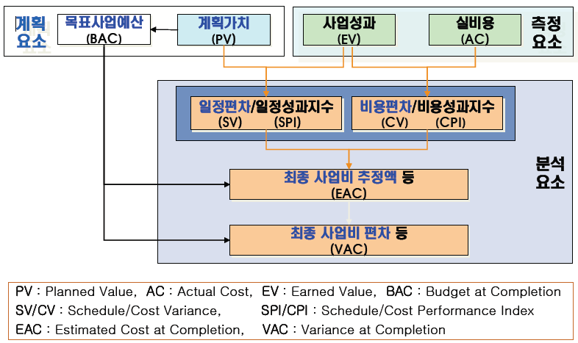 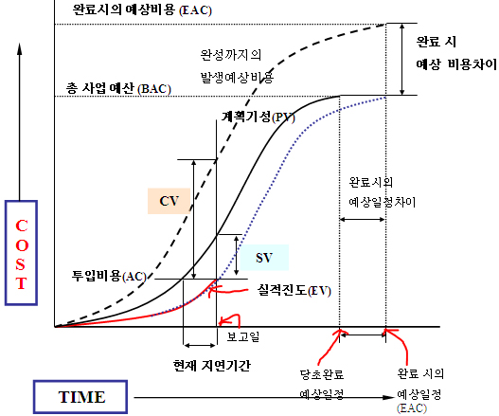 4. EVM 지표 개념 ▩ 관리지표: PV, EV, AC ▩ 실적지표: CV, SV, CPI, SPI ▩ 예측지표: BAC, EAC, VAC, ETC, TCPI 5. EVM 작업 완료기준 1) 0.100 : Binary에의한 방법으로 작업100% 완료전/전진척률을 0으로 간주 2) 50.50 : 착수시 50% 이상의 기성을 인정 3) 주관적 평가 : 주관적 진척율 평가 4) 개수에 의한 방법 : 완성/전체 5) Weighted : MileStone 완료 기준
 |  | 품질관리 | #정의: 프로젝트의 요구사항을 충족시키기 위한 품질계획, 품질보증, 품질통제 활동 #프로세스 - 품질계획(QP) : 품질기준을 명시하고 충족시키기 위한 방법 결정 >> QA,QC의 입력물(관리계획,기준선,지표,목록) - 품질보증(QA) : 품질에 대한 신뢰를 주기위해 전반적 성과를 평가 및 보증 >> 프로세스 개선, 품질감사, "과정위주" - 품질통제(QC) : 프로젝트 결과가 품질기준을 준수하는지 감시, 검증된 오류수정, 검토(Inspection), "결과위주" #품질비용의 종류 : 예*평*내*외 - 예방비용, 평가비용(검사비용), 내부실패비용(고객 배달전 오류수정,재작업), 외부실패비용(고객 배달후, 반품비용) #품질통제 기법 - 통제도(Control Chart) : 프로세스 안정성 여부, 예측가능성 판단도구 >> In Control, Out of Control,7Rule, Hugging UCL(Upper Control Limit), LCL(Lower,공정이상 원인 파악*제거), USL, LSL(Lower Specification Limit,제품의 양호*불량판정 기준) - 인과관계도(Cause Effect Diagram,Fishbone) : 문제점(효과)에 연관된 다양한 원인을 체계적으로 표시 - 파레토 차트(Pareto Chart) : 80:20법칙, 80%의 결함이 20%모듈에서 발생 >> 결함집중 모듈 우선 수정 - 런차트(Run Chart) : 변이의기록과 패턴 표시 도표, 시간 경과에 따른 기술적 성과, 원가 및 일정성과 감시에 사용 - 산점도(Scatter Diagram) : 두변수 사이의 관계 패턴을 가지고 존재하는 관계 요구, 종속변수와 독립변수의 함수로 작도 - 히스토그램(Histogram) : 변수의 분포를 보여주는 막대차트 - 통계적 표본추출 : 표본추출 방식으로 품질관리 >> 원가절감 가능 | https://middleware.tistory.com/entry/%ED%92%88%EC%A7%88-%ED%86%B5%EC%A0%9C
프관 | 18 | 프로젝트 품질관리 (QM = QP + QA + QC) | 1. 프로젝트 품질관리 : 품질관리 프로세스는 프로젝트에 요구사항을 충족에 필요한 품질정책, 품질목표, 품질관련 책임사항들을 결정하는 회사 차원의 모든 활동 2. 품질관리의 프로세스 (1) 품질계획 : 1) 수익비용 (원가-편익) 기법 : 효율적인 품질관리를 위해 품질관리비용 대비 효과를 분석하는 것 2) 벤치마킹 : 다른 프로젝트의 품질계획과 사례를 참조하여 반영하는 것 3) 실험계획법 : 각 요소들의 조합이 제품이나 프로세스의 변수에 어떤 영향을 주는지 분석하여 최적화된 조합을 식별하는 것 4) 품질비용(COQ) : 프로젝트의 품질활동에 소요되는 비용을 분석하는 것 5) 기타 기법들 : 브레인스토밍, 친화도, 명목집단기법, 흐름도, 우선순위매트릭스, 관리도 (2) 품질보증 : 품질과 관련된 과정에 대한 통제(Process준수/통제) (3) 품질통제 : 1) 통제도(Control Chart) : In Control, Out of Control, USL, UCL, LCL, LSL, 7rule 2) 런차트(Run Chart) : 시간 경과에 따른 프로세스 변화 3) 특성요인도(Cause Effect Diagram) : Main Cause에서 분할되어 나감. 4) 파레토차트(Pareto Chart) : 품질부적합요소 중 가장 큰 요소부터 보여줌, 히스토그램 양식 5) 산점도(Scattered Diagram) : 두 변수 사이의 관계패턴 3. 품질비용 : 1) 예방비용 : 결함을 예방하기 위한 비용 / 교육훈력,품질계획,설계검토,공정관리 비용 2) 평가비용 : 규격 만족을 확인하기 위해 제품품질을 측정하고 평가하는 비용 / 감리,완제품검사비용,ISO획득비용 3) 내부실패비용 : 고객에게 배달되기 전, 오류를 수정 하거나 실패를 진단하는 비용 / 폐기처분,재작업,재검사,작업중단 비용 4) 외부실패비용 : 고객에게 배달된 후, 제품이나 서비스를 수정하는데 드는 비용 / 반품비용,재품책임비용,클레임,보증수수료 비용
 |  | 인적자원 관리 | 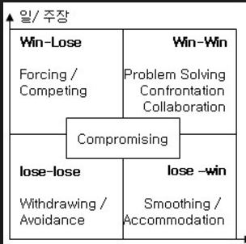 #정의: 프로젝트에 적합한 인적자원을 적절히 확보하여 적기에 투입하고 관리하는 활동 #조직유형 : 기능조직(분야별 전문관리자가 지휘,감독), 프로젝트 조직, 매트릭스 조직(부서조직+프로젝트조직 통합) #프로젝트 관리유형: 독재적, 자유방임, 민주적, 관료적 #갈등의 관리방식 : 자기자신 관점(y축), 관계에 관심(협력, x축) - Forcing(Win-lose) : 긴급하게 결정, 옳다고 믿는 주요안건 - Problem-Solving(win-win) : 시간 많이 소요, 가장 좋은 방법, 지속적인 관계유지 필요시 - Withdrawing(lose-lose) : 사소한 이슈, 자신의 의견 관철 가능성 작을때 - Smoothing(lose-win) : 조화와 안정성 중요시, 상대가 실패로 배우게 하는 경우 - 절충(compromising) : 파워가 비슷한 경우, 시간이 없고 잠정적 해결책 될때 #동기이론 - 매슬로우 이론: 낮은단계 욕구가 충족되면 상위단계로 성장 >> 생리적,안전,소속,존경,지식,심미적,자아실현 - 앨더퍼 ERG 이론: 존재욕구(생리,안전), 관계욕구(소속), 성장욕구(존경,자아실현) / Existence, Relatedness, Growth - 허츠버그 2요인: 위생요인(불만족 요인, 연봉) 과 동기요인(만족요인, 성장과 학습) >> 불만족 요인이 해결된다고 만족상태가 되지는 않음(유한킴벌리처럼 동기요인 기반 동기부여가 중요함) - 맥클러랜드의 3가지 욕구이론 : 성취욕구, 친교욕구, 권력욕구 - 맥그리그의 X이론(성악설), Y이론(성선설) > X이론: 수동적,소극적,일을 싫어함 ==> 통제, 명령, 상벌이 필요하다는 이론 > Y이론: 적극정, 능동적, 자율적, 열심히 일하는 것도 인간의 본성 ==> 스스로 목표를 향해 매진할 수 있도록 해줌 - 기대이론 : 동기부여 >= 가치(보상)의 크기*달성가능성 - 공정성 이론: 공정한 평가와 보상이 있을때 동기부여
프관 | 19 | 프로젝트 인적자원관리 | 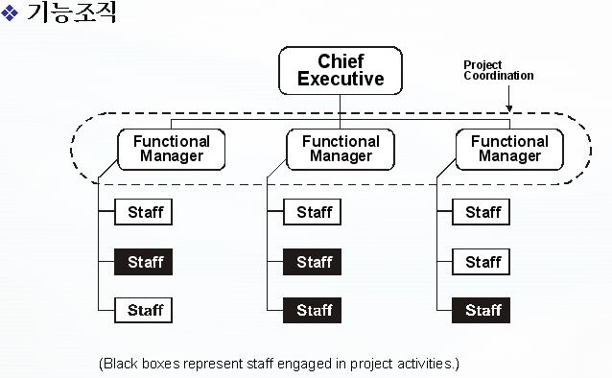 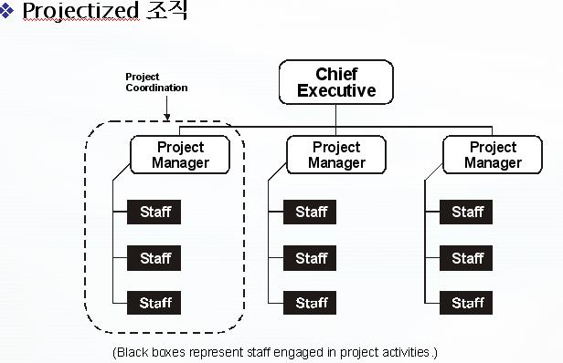 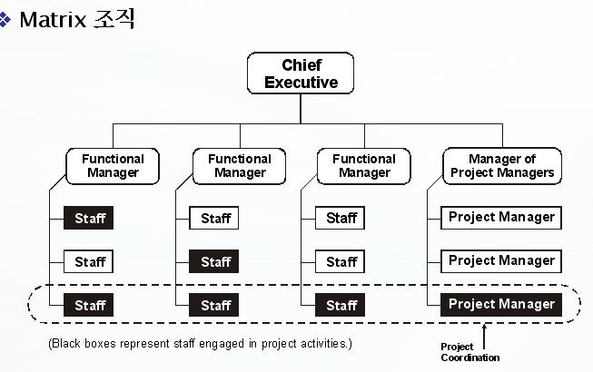 1. 프로젝트 인적자원 관리 : 프로젝트에 적합한 인적자원을 적절히 확보하여 적기에 투입함으로써 인적자원의 극대화 2. 인적자원 관리의 프로세스 - 인적자원기획 > 프로젝트 팀획득 > 프로젝트 팀개발 > 프로젝트 팀 관리 3. 인적자원관리를 위한 PM의 유형 1) 독재적(Autocratic) : 전통적 보스-모든 결정을 자신이 함-팀원의견 무시-Tight 한 통제 2) 자유방임(Laissez Faire) : 비 관리형(Non management)-아무도 책임지지 않음-독재의 반대 3) 민주적Democratic) : 참여적(능동적)-민주적관리자와 팀원이 함께 의사결정 4) 관료적(Bureaucratic) : 상대편 의향이나 입장을 무시한 형식적•권위주의적 4. 인력관리 조직운영 : 1) 기능조직 2) Projectizd조직 3) Matrix조직
프관 | 20 | 갈등관리 | 1. 갈등관리 1) Forcing : 긴급한 결정 강행 2) Problem Solving : 가장 좋은 방법, 오랜 도출 시간 3) Compromising : 복잡한 문제에 대한 잠정적인 결론 도출 4) Withdrawl : 사소한 이슈 결정 5) Smoothing : 합리성은 보여주나 조화를 우선
프관 | 21 | 조직이론 및 동기이론 | 1. 조직이론 및 동기이론 1) 매슬로우 이론 (생,안,소,존,자) : 생리적욕구>안전욕구>소속욕구>존경욕구>자아실현 2) 허츠버그 Two Factor 이론 : 위생요인(불만요인), 동기요인(만족요인) 3) 맥클랜드 이론 (성,친,권) : 성취욕구, 친교욕구, 권력욕구 4) 맥그리그 이론 (X,Y이론) : X이론(소극적), Y이론(적극적) 5) 알레퍼 ERG : 생존(Existance), 관계(Relation), 성장(Growth)
프관 | 22 | 프로젝트 의사소통관리 | 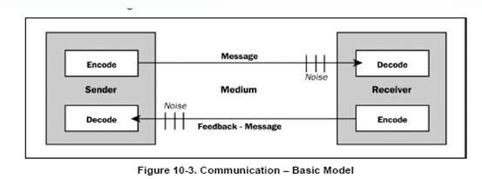 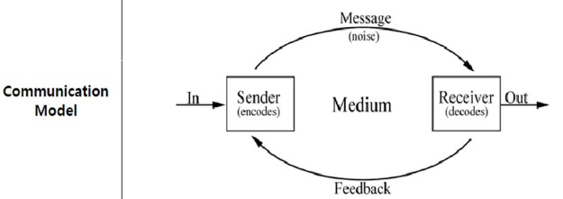 1. 프로젝트 의사소통 관리 : 경영층, 인수책임자, 품질보증팀, 팀원에게 적절하고 정확한 진행된 정보를 파악하도록 프로젝트 정보 요구사항을 전달 2. 의사소통 관리의 프로세스 1) 이해관계자식별 2) 의사소통계획수립 3) 정보배포 4) 이해관계자 기대사항관리 5) 성과보고 3. 의사소통관리 구성요소 1) Encode 생각이나 아이디어를 다른 사람이 이해하기 위한 언어로 변환 2) Message Encoding의 결과 3) Medium 메세지를 전달하는 방법 또는 매체 4) Noise 메세지에 대한 해석과 이해를 방해 5) Decode 메시지를 의미 있는 생각이나 아이디어로 변환 6) 송/수신자 : 메시지 수발시 주체
 |  | 프로젝트 위험관리 절차:식분계감통 정량분석: 인민의시 부정위험 대응:회전완수(ACMA) 긍정위험대응:활공향 EMV | 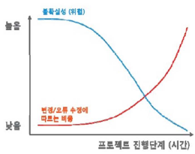 #Risk(위험)의 정의: 프로젝트 목표에 긍정적 또는 부정적 영향을 주는 사건이나 조건 #위험관리의 정의: 위험을 식별, 분석하여 위험을 최소화하여 프로젝트의 성공가능성을 높이는 활동 #위험관리 원칙: 일관성(위험별 관리방법 일치), 개별성(차별화된 접근법), 형평성(감독방법 표준화) #프로세스: 식*분*계*감통 - 위험관리계획 - 위험식별: 델파이,인터뷰,체크리스트,피시본 - 정성적 위험분석: 발생확률*영향도(PI매트릭스) >> 우선순위 결정 ==> 산출물: 위험등록부 - 정량적 위험분석: 인*민*의*시*EMV > 인터뷰, 민감도 분석(독립,종속변수,잠재적 영향력 가장 큰 위험결정-토네이도 다이어그램), 의사결정수 분석(각 의사결정에 따른 기대값 분석), 몬테카를로 시뮬레이션(난수표 생성. 종료일 기준 의존성과 주공정은 변경하지 않고 여유인력없을때 사용) ,EMV(금전적 기대값분석) EMV(기대화폐가치)=SUM(예상 결과의 값(금액)*발생확률) - 의험대응 계획: - 위험감시 및 통제: 생명주기 동안 계속 #위험 대응방법 1. 부정적 위험 (위협)대응방법 : 회*전*완*수(A*T*M*A) - 회피: 계획변경등 원인제거 > 기간연장, 범위축소 - 전가: 보험, 사후보증 - 완화: 용인가능 임계치까지 절감노력 - 수용: 적극적수용(contingency plan개발), 소극적수용(아무조치 안함), Fallback plan(위험의 영향 클경우) 2. 긍정적 위험 (기회)대응방법 : 활*공*향 - 활용: 기간단축, 품질제고등에 적용 - 공유: 적절한 제 3자에게 알려주고 책임 위임 - 향상: 기회로 변경 | http://oer.pusan.ac.kr/%EA%B5%90%EC%99%B8%EA%B0%95%EC%9D%98/%EC%A0%9C11%EA%B0%95-%EB%AF%BC%EA%B0%90%EB%8F%84%EB%B6%84%EC%84%9D%EA%B3%BC%EC%9C%84%ED%97%98%EA%B4%80%EB%A6%AC-1-pdf
프관 | 23 | 프로젝트 위험관리 |  1. 프로젝트 위험관리 : 기회는 극대화하고 위험은 최소화하여 프로젝트의 성공 가능성을 높이는 일련의 활동 2. 위험의 개념 : 총 위험 = 위협 x 취약성 x 자산가치 x 확률 2. 위험관리의 프로세스 1) 위험관리 계획 : 프로젝트 위험에 대한 접근 계획 및 실행 방법을 결정 / 위험 관리 계획서 2) 위험 식별 : 위험 요인을 식별하고 문서화 / 델파이 기법(원격 전문가), 체크리스트 3) 정성적 위험분석 : 식별된 위험의 영향력과 발생가능성을 정성적으로 평가하여 위험의 우선순위 결정 / 위험영향도, 위험발생가능성 4) 정량적 위험분석 : 식별된 위험의 영향력을 수치화하여 프로젝트 목표 달성 확률 및 위험 노출을 정량화 / 민감도 분석, 의사결정분석 5) 위험 대응 계획 : 긍정적인 영향력은 최대화하고 부정적인 위험은 최소화하기 위한 절차 및 기법 개발 / 위험 회피, 전가, 완화, 수용 6) 위험 감시 및 통제 : 현존하는 위험을 감시, 새로운 위험을 식별, 위험 감소계획 수행 및 그 영향을 평가
프관 | 24 | 위험식별 | 1. 위험식별 : 어떤 위험이 프로젝트에 영향을 끼치는지 결정하고, 각 위험의 특성을 문서화 2. 위험식별 방법 (1) 문서검토 : 계획서, 가정사항, 이전 프로젝트 파일, 계약서 및 기타 정보를 포함한 프로젝트 문서 (2) 정보수집기법 : 1) 브레인스토밍(Brainstorming) : 종합적인 프로젝트 위험 목록 작성 2) 델파이 기법 : 개인 편견을 낮추는 데 효과적, 전문가 합의에 도달 3) 인터뷰 : 경험이 풍부한 프로젝트 참여자, 이해관계자, 해당 주제 전문가 4) 근본 원인 분석(Root Cause Analysis) : 문제 식별, 문제를 초래하는 근본적인 원인을 확인, 예방 조치를 개발하는 특수한 기법 (3) 점검목록 분석 : 비슷한 프로젝트 및 축적된 선례정보와 지식 (4) 가정사항 분석 : 일련의 가설, 시나리오 또는 가정사항을 근거로 구상되고 개발 (5) 도식화 기법 : 1) 인과관계도 : 이시카와/어골도 2) 시스템 또는 프로세스 흐름도 : 시스템의 다양한 요소들이 상호 연계되는 방법, 인과 관계 3) 영향 관계도 : 문제 유발원의 영향, 사건의 연대, 다양한 변수와 결과물 사이의 기타 관계를 도식적 (6) SWOT : SWOT의 각 측면에서 프로젝트를 조사 (7) 전문가판단 : 경험을 가진 전문가가 직접 위험을 식별
프관 | 25 | 위험분석 | 1. 위험분석 : 식별된 위험에 대한 정성적/정략적으로 분석하는 기법 (1) 정성적 위험 분석 : 식별된 위험의 영향 및 발생 가능성을 평가하여 우선순위를 결정 1) 위험확률-영향평가 : 위험 확률 평가에서는 특정 위험 별 발생 확률을 조사 2) 확률-영향 매트릭스 : 위험 등급에 따라 추가 정량적 분석 및 대응 우선순위 위험 등급 3) 위험 자료의 품질 평가 : 신뢰할 수 있는 정성적 위험 분석이 되려면 정확하고 공정한 자료가 필요 4) 위험범주 분류 : 프로젝트 위험을 위험의 근원(예: RBS 사용), 영향을 받는 프로젝트 영역(예: WBS사용) 또는 기타 유용한 범주(예: 프로젝트 단계)별로 분류 5) 위험 긴급성 평가 : 우선순위 지표에는 위험 대응이 영향을 미치는 시간, 징후, 경고 신호, 위험 등급이 포함 6) 전문가 판단 : 각 위험의 확률 및 영향을 평가하여 매트릭스에 서 해당 위치를 결정하는 데 전문가 판단이 필요 2) 정량적 위험 분석 : 식별된 위험의 발생가능성 및 영향력을 수치화하여 프로젝트 목표 달성 확률 및 위험 노출을 정량화 (1) 데이터수집 및 표현 기법 1) 인터뷰 : 경험 및 선례 자료에 의존 2) 확률 분포 : 일정 활동 기간 및 프로젝트 구성요소의 원가 등의 값에서 불확실성을 표현 베타분포, 삼각분포 (2) 정량적 리스크분석 및 모델링 기법 1) 민감도 분석 : 민감도 분석은 프로젝트에 잠재적 영향력이 가장 큰 위험을 결정 2) 금전적 기대값 분석 : 향후 발생 할지 여부를 알 수 없는 시나리오가 수반될 때 평균적인 결과산출 기회는 양수, 위험은 EMV는 음수 3) 모델링 및시뮬레이션 : 상세한 수준에서 지정된 프로젝트 불확실성을 프로젝트 목표에 대한 잠재적 영향으로 환산하는 모델 / 몬테카를로(Monte Carlo) 4) 전문가 판단 : 원가 및 일정에 대한 잠재적 영향을 식별하고, 확률을 평가하고, 투입물(확률 분포 등)을 정의하는데 전문가 판단
프관 | 26 | 위험대응 | 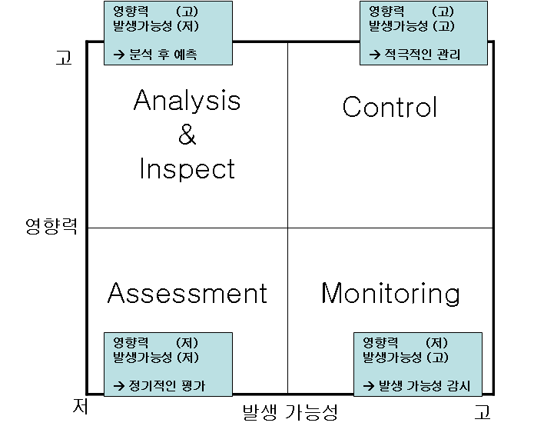 1. 위험대응 : Risk 우선순위 MAP을 이용하여, 위험의 영향력과 발생 가능성을 기준으로 위험에 대한 대응 계획을 수립 (1) 부정적 위협 대응 방법 : 1) 회피 : 계획변경(Baseline 수정): 원인제거 / 기간연장, 범위축소 등 2) 전가 : 위험의 결과를 대응의 소유권과 함께 제삼자에게 이전하고자 노력하는 것 / 보험, 이행보증, 사후보증 3) 완화 : 용인 가능한 임계치까지 절감 노력 (2) 긍정적 기회 대응 방법 : 1) 활용 : 기간단축, 초기 계획대비 더 나은 품질 제공 / 유능한 인력 투입 등 2) 공유 : 프로젝트의 이익을 위해 가장 적절한 제 3자에게 책임을 위임 / 파트너 십, Joint Ventures 3) 향상 : 이러한 긍정적 영향을 미치는 위험의 주요 요인을 식별하여 최대화함으로써 기회의 “규모를 변경 (3) 위협/ 기회 대응전략 : 1) 수용 : 다른 적절한 대응 방안 전략을 정의하지 않는 경우
 |  | 조달관리 | #정의: 프로젝트에 필요한 제품,서비스등을 구매계약 및 변경통제, 계약종료까지의 활동 #프로세스: 조달계획 >> 조달 수행 >> 조달통제 >> 조달종료 #절차 1. 조달계획수립: 외부조달 여부 결정, 계약형태 선택 2. 공급자 유치계획 수립: 공급자 정보 문서화, RFP, IFB(입찰안내서), RFQ(Quotation,견적요청) 3. 공급자 유치: 제안서, 견적서, 입찰설명회(PM참석) 4. 공급자 선정 - 가중치 부여(Weighting system) - Screen System(기준미달제거) - Independent Estimate(원가비교) - Past Performance HISTORY(과거경력검토) 5. 계약관리: 계약서상 요구사항 일치 여부 6. 계약종결 및 사후관리 #조달문서 - RFP(Request for Proposal) : 금전적 가치와 복잡도가 높거나 비표준화된 물품구매시(표준화 되지 않은 것 구매) - IFB(Invitation for Bid) : 입찰안내서, 반복적 구매물품 RFQ보다 상세하고 구체적인 경우 사용 - RFQ(Request for Quatation) : 일상용품 견적요청 - RFI(Request for Information ) : 정보제공요청서
프관 | 27 | 프로젝트 조달관리 | 1. 프로젝트 조달관리 : 프로젝트 외부에서 프로젝트의 성공을 위해 필요한 제품, 서비스 등을 구매 계약 및 변경통제, 계약 종료까지의 프로세스 관리 2. 조달관리의 프로세스 1) 조달계획수립(FP, CR, Time&Material) 2) 공급자유치계획수립(RFP, RFQ) 3) 공급자유치및 선정 4) 계약관리 4) 계약종료 3. 조달관리의 계약유형 1) 확정가 계약(FP, Fixed-price) : 1) 확정금액을 정의하는 계약 형태 / 업무가 명확하게 정의되었을 때 적합 2) FP(확정 고정가), FPIF(성과급 가산 고정가), FP-EPA(자격조정조건부 고정가) 2) 원가정산 계약(CR, Cost Reimbursable Contracts) : 1) 프로젝트에 들어간 원가 외에 적정 이익을 보장하는 계약 형태 2) CPF(CPPC, 고정수수료가산원가), CPIF(성과급가산원가), CPAF(보상금가산원가) 3) 혼합형 계약(T&M, Time and Material Contracts) : 1) FP와 CR의 성격을 동시에 지니는 혼합 형태의 계약 형태 2) 계약 시점에 전체 계약 금액이 확정되지 않는다는 점은 CR과 같지만, 단위당 원가는 확정되어 있다는 점은 FP와 유사함 / 급히계약 체결시 적합 cppc(cost plus percentage of cost) cpif(cost plus incentive fee) cpaf(cost plus additive fee)
 |  | 기술제안요청서 목차: 사현사제 시기성보품 인데운제 | 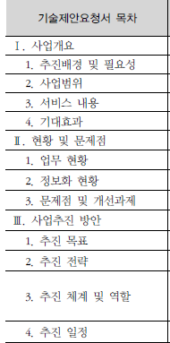 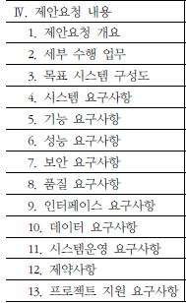 #일반 제안요청서와 기술제안요청서의 차이 - 기능 요구사항 상세화: 기능점수 산정 가능수준 >> 구축시 추가도출, 변경 최소화, 과도한 사업범위 변경의 리스크 예방 - 성능,품질등 비기능 요구사항 상세화: 시스템,성능,보안,품질,인터페이스,데이터,시스템운영,제약사항,프로젝트 지원 - 요구사항 연계 관리: 요구사항 추적관리 << 요구사항을 영역별로 코드체계로 관리 #기술제안 요청서 목차 : 사*현*사*제 // 시*기*성*보*품 / 인*데*운*제 1. 사업개요 : 추진배경 및 필요성, 사업범위, 서비스 내용, 기대효과 2. 현황 및 문제점 : 업무현황, 정보화 현황, 문제점 및 개선과제 3. 사업추진 방안 : 추진목표, 추진전략, 추진체계 및 역할, 추진일정 4. 제안요청 내용: 제안요청 개요, 세부수행 업무, 목표시스템 구성도 - 시스템, 기능, 성능, 보안, 품질, 인터페이스, 데이터, 시스템 운영 요구사항 - 제약사항, 프로젝트 지원 요구사항
 |  | 제안서 목차: 조제제 기사지 별가 | #정의: 발주자의 RFP 에 기반하여 프로젝트를 수주 및 수행하기 위하여 수주자가 작성하는 공식문서 #목차 조*개*일- 기*사*지- 별*가 1. 조건표 : RFP 대비 제안서 내용 매핑표 2. 제안개요: 제안배경, 목적, 범위, 사업수행전략, 제안 특장점 3. 제안업체 일반: 일반현화, 조직 및 인원, 주요사업내용, 유사사업실적 4 기술부문: 시스템 구성도, 구축방안, SW개발방법론, 산출물 내역, 시험/운영방안 5. 사업관리부문: 품질보증계획, 일정계획, 수행조직 및 업무분장, 투입인력 이력사항 6. 지원부문: 교육훈련, 유지보수, 기술이전계획 7. 별첨: 관련서류 8. 가격제출 : 밀봉제출
 |  | ISMP (정보시스템 마스터 플랜) | #정의: SW개발 사업에 대한 상세요구분석과 RFP작성을 위해 기준점수 도출이 가능한 수준까지 기능적/기술적 요건을 상세히 기술하여 구축전략 및 이행계획을 수립하는 활동 >> 상세요구분석+RFP마련 #필요성 - 명확하지 않은 제안요청 >> 불합리한 과업변경/분석 및 설계지연/개발일정 축소/개발자 과도한 노동 >> ISMP 를 통한 요구사항 상세기술 필요 #수행단계 1. 프로젝트 착수 및 참여자 결정: 프로젝트 계획수립.. 2. 정보시스템 방향성 수립: 정보시스템 범위 및 방향검토 3. 업무 및 정보기술 요건 분석 : 요건 검토.. 4. 정보시스템 구조 및 요건 정의: 정보시스템 아키텍처 정의 5. 정보시스템 구축사업 이행방안 수립: RFP 작성
 |  | SW기술성 평가 | #정의: SW 대중소 기업의 동반성장과 중소 SW 전문기업 육성을 위해 "소프트웨어 기술성 평기기준" 고시 #주요내용 - 하도급 계약 적절성 평가항목 신설 : 원도급과 일치하는지? - SP등 품질인증 획득기업 우대 - 상용SW 개발한 중소SW기업 우대 #SW 기술성 평가항목 가. SW 개발사업 평가항목(기술:가격 = 9:1) - 전략 및 방법론(20점) : 추진전략 창의성, 타당성, 적용 방법론 적절성 - 기술 및 기능(20점) : 요구사항 기능 충족도, 시스템 운영요구 충족도 - 성능 및 품질(20점) : 성능 충족도, 품질요구사항 점검,방안의 구체성 - 프로젝트 관리(20점) : 관리방법론 적절성, 일정계획 합리성 - 프로젝트 지원(10점) : 교육훈련 및 유지보수 방안 적절성 - 전문업체 참여 및 상호협력 부문(10점) : 상생협력, 하도급 계약 적절성 나. 상용 SW 평가항목 - 기능성, 신뢰성, 사용성, 효율성, 유지보수성, 이식성, 공급업체 지원
 |  | 하도급계약 적정성 판단세부기준 | #자격의 적정성 - 하수급인의 자격 : 입찰참가제한 - 부정당업자로 지정되어 입찰참가제한 중인 경우 >> 감점(-25) #수행능력의 적정성 << 하수급인의 사업수행능력(40점) >> 1.사업수행 실적(30점) - 유사사업 수행실적 : 하도급계약 예정금액 대비 최근 3년간 수행실적 합산액 비율 - 유사사업 수행 투입인력 비율: 1건이상 참여한 인력비율 2.고용안정 및 적법근로(10점) - 투입인력의 고용보험 가입등 관련법 준수여부 #계약의 공정성 << 계약방식(60점) >> 1.하도급 대금지급방식의 적정성(30점) - 원도급계약 대금지급 방식 대비 하도급 계약의 대금지급 방식 일치여부 : 대금지급방식, 지급시기, 지급율 >> 전부 일치시 만점 2.하도급 금액의 적정성(30점) - 하도급율(%) = 하도급액/하도급 부분금액(원도급 계약서기준) * 100 >> 95%이상이면 만점 #기타(가점) - 중소기업인 경우(5점), 최근 3년간 SW관련 인증(2점), 수상경력(회당 1점) > SW관련인증 : SP, GS인증, NET, NEP, CC인증
 |  | 정보시스템 감리 | #정의: 정보시스템의 효율성을 향상시키고 안정성을 확보하기 위해 제3자적 관점에서 점검하고 문제점을 개선하는 활동 #감리 핵심 절차 1. 감리계약 체결 : 발주자 + 감리법인 2. 감리계획 수립: 감리계획서 3. 감리착수회의: 현장감리전에 발주자+수검자 참석 4. 감리시행 및 보고서 작성: 감리보고서 5. 감리종료회의: 감리보고서 리뷰 6. 감리보고서 통보 : 발주자 + 수검자 통보(공문발송) 7. 감리결과 반영: 시정조치, 시정조치결과 보고서 작성,통보 8. 감리결과 조치내역 학인 및 통보 : 조치내역 확인, 조치내역 확인보고서 통보 #감리 프레임워크 - 감리영역 : 현행아키텍처 구축, 목표아키텍처 구축, 정보화계획, 시스템 아키텍처, 응용시스템, DB, 시험, 운영, 사업관리 - 사업유형/감리시점: EA > IS > SD > DB > OP > MA - 감리관점/점검기준: 절차, 산출물, 성과 #개정된 감리법 - 판정기준 : "적정/보통/미흡/부적절" >> "적합/부적합" 으로 명확화 - 점검내용: 과업범위 확정 및 구체화 지연 >> 사업초기부터 단계별 감리(요구정의, 설계, 종료감리) - 감리인력 전문성 강화: 총괄감리원 요건강화(수석감리원+1년이상 경력), 타분야 전문가 투입 - 감리법인 선정 및 대가 : 기술평가기준 신설 > 저가 및 과당경쟁 방지 , 요구정의 감리 추가등을 반영 감리대가 현실화(8%증액)
 |  | 3단계 감리 | 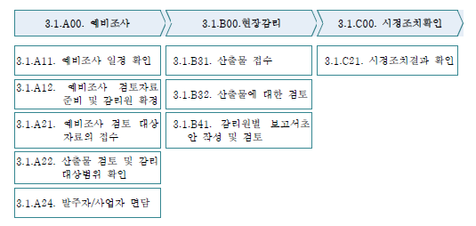 #정의: 시스템 요구 분석후, 설계종료후, 구축종료후 3단계에 걸쳐 감리수행 >> 요구분석 명확화를 통한 리스크 최소화 - 20억원 이하, 개발기간 6개월 이하는 생략가능, 상주감리시 생략가능 #3단계 감리별 주요점검 항목 1. 요구정의 감리 - 감리문서 : 과업지시서, 사업계획서, 요구사항명세서 - 감리항목 : 요구명세 부합성(IEEE830), 요구사항 추적성, 요구사항 커러리지, 중복/누락여부 - 보고서 : 감리수행 보고서,과업대비표 2. 설계 감리 - 감리문서 : 시스템 설계서 - 감리항목 : 설계 표준성(EA 현행 및 미래 아키텍처 준수여부), 아키텍쳐의 효율성(ATAM,CBAM,ARID) 3. 종료 감리 - 감리문서 : 소스코드, 프로그램 명세서, 결과서 - 감리항목 : 데이터베이스(표준,산출물,DRM,DA검토), 아키텍처 구현여부, 응용프로그램(오류,이해,신뢰성), 프로젝트관리 # 주요과업 이행 점검 방법 1. 산출물 점검 : 완전성,정확성,명확성,일관성,특이성,검증가능성,수정용이성,추적성,이해가능성 >> 표준부합, 누락여부 2. 프로세스 점검 : 프로세스 효과성, 효율성 >> EVM(기성고분석), 기밀성, 무결성, 편리성, 안정성, 보안성, 준거성, 효율성 3. 성과검증 : 이용률, 결함율, 사용자만족도 >> MTBF, MTTR, MTTF, 가동율 = MTTF/MTBF*100%
 |  | 상주감리 | #정의: 사업기간 혹은 주기적으로 감리원이 프로젝트 현장에 상주하여 감리활동등을 수행하는 감리 #수행지침 - 수행시점: 전체사업기간 또는 주기적 수행 - 적용대상: 위험도가 크거나 대규모 사업 - 감리관점: 사업관리 측면 중점 감리활동, 상시적 기술지원 및 의사결정, 사업자와의 의사소통 원활하게 할 필요시 - 감리수행방법: 현장상주 - 결과물: 정기, 비정기 보고서 #특징: 직접 사업관리 업무를 수행하지는 않음.( 사업관리는 PMO 역할 )
 |  | 전자정부 PMO 위탁제도 | #정의: 공공기관의 전자정부 사업의 기획,사업관리,사후관리를 외부 PMO 사업자에게 위탁수행하는 제도 >> SW 산업진흥법 시행으로 대기업 참여제한으로 인한 사업품질 저하 방지 목적 #특징: 발주자 입장에서 사업관리 수행 #PMO 자격요건: 수행책임자 1명 + 지원인력 2명 이상 - 전자정부사업 수행책임 3회이상 또는 전자정부사업관리 위탁용역 3회이상 #문제점 및 활성화 방안 : 예*대*인*감 - PMO 예산문제 : 예산편성 지침에 편성기준 부재, 본사업비의 일부를 PMO사업에 사용 >> 단계적 의무화, 본사업의 PMO 사업비 사용 금지, 예산확보를 위한 의무화 추진 > 예산편성지침 마련필요 - 명확한 도입 대상기준 부재 : 시행령에 명시했지만 구분 모호 >> 세부대상 시행령 마련필요 - PMO 도입인식 : SI 업체의 역할로 불필요한 제도로 인식 >> PMO관련 관리방안 가이드 제작 및 배포, 발주기관과의 간담회 - 감리와의 충돌 : 감리제도와 역할,관계 모호, 전자정부법 개정안에 PMO 업체의 감리업무 수행가능 포함 >> 감리활동 강화(상주감리등 감리활동 강화)
 |  | SW산업 문제점 @ 국가 수발주 제도개선 방안 | #문제점 - 중소SW 판로 취약, 근로환경 열악, SW 적정가 산정 미비, 긴급사업발주(일정축소), 대형 SI 위주 #개선방안 1. 기술력 위주 SW 수주 : 기술위주 평가(9:1) , 제안요청 절차 공정성(사전규격 의무화), 기술 변별력 강화(BMT의무화) 2. SW품질 및 동반성장방안: ISP 및 ISMP 제공(정보전략 방향성 제시), 적정대가 기준마련, 유지보수 단가 현실화, 중소기업 참여활성화(인센티브제 도입) 3. 환경개선: 작업장 개선 요구/ 지정
 |  | EVM | 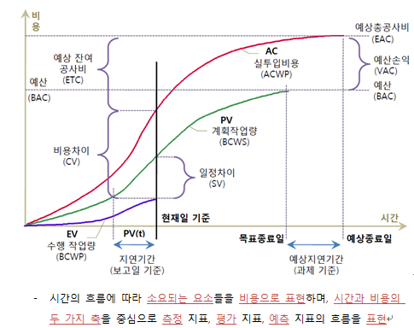 #정의: 계획 대비 실적확인 기법으로 일정과 비용의 단위를 동일한 화폐단위로 환산하여 통합적으로 측정하는 원가통제기법 #측정요소 : PV, EV, AC #분석요소 - SV(일정편차) = EV-PV - CV(비용편차) = EV-AC - SPI(일정지표) = EV/PV => 1 보다 크몀 일정단축 - CPI(비용지표) = EV/AC => 1 보다 크면 비용절감 - BAC : 프로젝트 할당예산(budget at completion) #예측요소 - BCWR(남은 일에 대한 예산) = BAC-EV, budget cost for work remained << 현재의 차이가 장래에도 발생될 것으로 가정 >> - ETC(잔여분 산정치) = (BAC-EV)/CPI = BCWR/CPI : 비용이 초과상태면 CPI가 1보다 작아서 BCWR보다 더 커지게 됨 - EAC(완료시점 산정치) = ETC+AC= BAC/CPI : "할당예산/비용지표" ==> 설명 : 향후 잔여분 산정치 + 실제투입된 현재까지 비용 / 할당예산에 CPI를 << 장래에는 현시점의 차이가 발생되지 않는다는 가정 >> - ETC(잔여분 산정치) = BAC-EV - EAC(완료시점 산정치) = ETC+AC >> VAC(최종비용편차) = BAC - EAC
 |  | 요구사항명확화 & ISMP & RFP의 관계 | 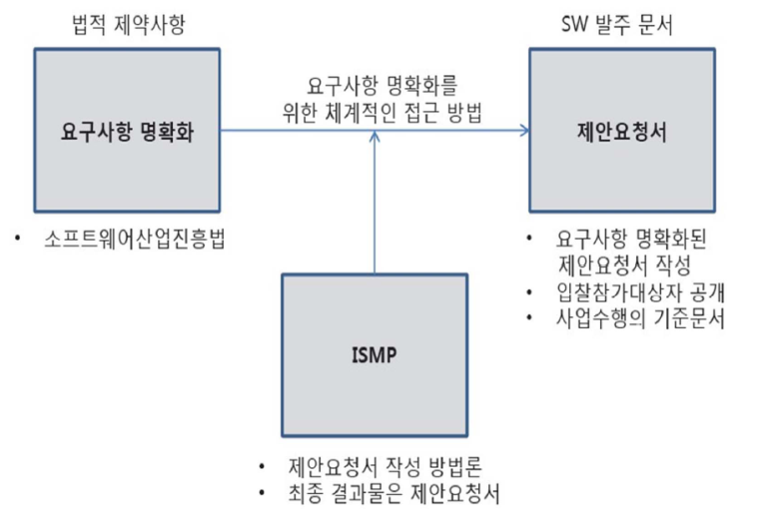 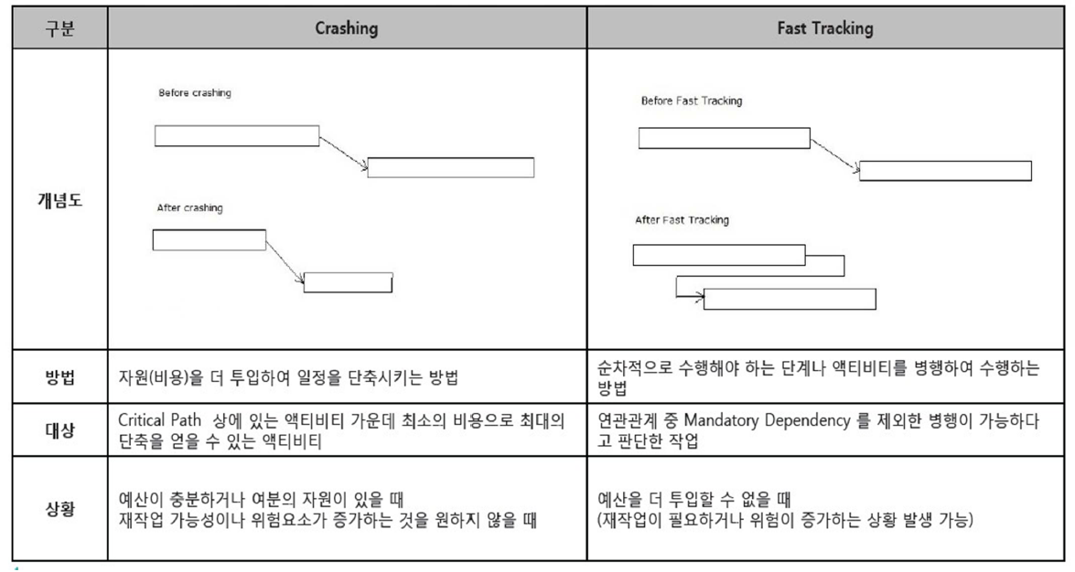
 |  | ISO 12207 유지보수 공정 | 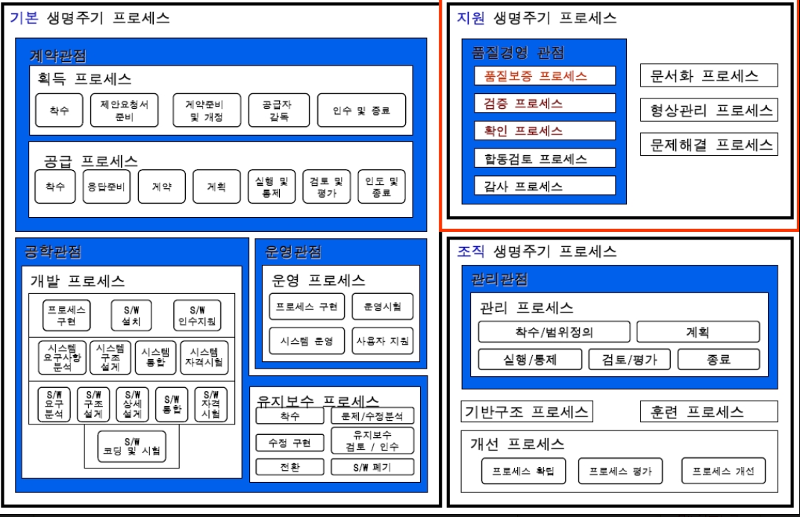
 |  | ISO 12207 유지보수 공정 | 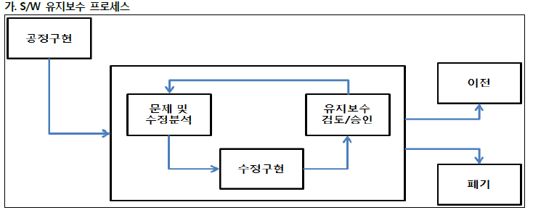 #개요: 유지보수 공정은 무결성을 유지하면서 현재 SW를 수정하며, SW 제품 폐기로 종료됨 #유지보수 공정 구성 - 공정구현(계획과 절차작성) >> 문제 및 수정분석 >> 수정구현 >> 유지보수 검토/수락 >> 전환 >> 폐기
 |  | ISO 14764 | #정의: 유지보수 프로세스를 6 단계로 상세화한 S/W 유지보수의 표준프로세스 #SW유지보수 분류 1. 반응적 - 예*수*기*적 - 수정(Corrective ) : 발견된 문제 시정 - 적응(Adaptive) : 변화된 환경에 따른 수정 2. 순향적(Proactive) - 기능개선/완벽(Perfective) : 제품의 성능이나 유지보수 개선 - 예방(Preventive) : 잠재적 장애 검출 / 시정 # 유지보수 기법 - 프로그램 이해 : 코드 분석 >> 산출물 - 재공학 : 자동화 도구를 이용하여 sw평가 및 수정하여 유지보수성 향상 기법 >> 리팩토링 - 역공학 : 코드를 이용하여 설계, 분석명세서를 작성 >> 소스코드 분석기 - 재구조화 : 훼손된 sw 구조 복원으로 비용절감 >> 클래스 변경, 설계변경 #유지보수 프로세스 - 공정구현 : 계획/절차 개발 - 문제 및 수정분석 : 문제의 재현 또는 검증, 수정을 구현하기 위한 대안 고려 - 수정구현 : 분석/설계/구현/테스트 프로세스 이용 - 유지보수 검토/승인 : 수정 권한을 준 조직과 함께 검토 및 승인 획득 - 이전 : 전환계획, 병행운영, 데이터 관리 - 폐기 : 폐기계획 개발, 통보, 병행운영, 문서보관, 데이터 관리
 |  | 국내SW산업 문제점과 해결방안 | #국내 SW산업 현황 - 핵심원천기술 부족, 개발프로세스 후진성, 불합리한 수주관행(기술보다 영업력), 중소기업 진입장벽, 출혈경쟁 #국내 SW산업의 취약점 - SW개발 관리 부재(프로세스,방법론X), 처우개선필요(품질저하), SW업체 과당경쟁(가격위주 제안평가 문제) #SW산업 문제점 해결방안 1. 정부차원 : 시장구조 개선(분리/분할발주), SW공공구매(GS인증), 표준화추진(e-Gov), 고급인력 양성체제 구축 2. 사업자측면: 고급기술개발 투자, 해외시장 공략, 대기업&중소기업 M&A 기반 솔루션 육성 >> SI보다 솔루션 발굴 3. 개인측면: 아키텍처 기반 개발노력(종합예술화), 라이센스 생활화 #SW업체 육성방안 - 전략SW 개발 집중 지원(모바일, 임베이드, IoT) - 불합리한 하도급관행 타파, 신RFP 가이드, 사업기간 현실화, 처우개선(고급인력 이탈방지)
 |  | 국내SW산업 육성을 위한 법*제도 | #대중소 상생협력 방안 - 분리발주 활성화: 국가공공 7억(지방차지 5억) 이상, 5천만원이상 SW( GS인증은 5천이하도 권고) - 대기업 참여제한: 매출 8천억 이상 기업은 80억 이상, 매출 8천억 미만은 40억 이상만 참여가능 - 하도급 사전승인 : 발주기관의 사전승인 필요 #SW사업 제값 받기 - SW 사업대사산정(FP) : 개발비 산정표준 FP로 단일화 - 유지보수 대가 현실화: 용역, 상용SW 사업대가 인상 - 분야별 사업대가 기준: 산정기준 명확화, SW개발비용=개발원가+직접경비+이윤(개발원가 25%) - 우수 제안서 보상: 기술능력평가 80%이상 제안서에 대한 작성비 지원 #SW사업 품질제고 - SW기술자 경력관리: '12.11.24 경력증 발급 종료 - SW 기술성 평가 기준: 기술중심 평가 강화 >> 기술:가격 = 9:1 - 신RFP :기능점수 도출이 가능한 수준까지 상세기술 >> ISMP 방법론 개발 #국가 정보화 수발주 제고 개선('10.9) - 기술평가 강화(9:1), 유지보수 대가 현실화, 하도급 대금지급 투명화, 사업관리체계 선진화, 불합리한 하도급 관행 개선 #대기업 참여제한 제도 - 상호출자제한 기업집단의 소속기업은 공공시장 신규참여 제한
 |  | SW 산업 진흥법 | #주요내용 - 대기업 참여제한: 상호출자제한 기업집단 참여제한, 예외사업 엄격관리 - 요구사항 명확화 : 세부 RFP 공개 의무화, 외부 전문기관 활용 가능 - SW 사업대가기준(고시) 폐지에 따른 보완: 과거 SW사업정보를 국가기관이 제공 #참여제한 예외사유 - 대기업 구축 정보시스템 유지보수(~'14.2) - 국방,외교,치안,전력 및 국가안보 관련사업으로 미래부 장관 인정사업 - SW사업자 선정이 안되어 재발주 하는 사업 #중소 SW 기업의 한계와 대응방안 - 프로젝트 관리역량 문제: 상세요구분석 필요, 개발방법론 필요, 경험많은 PM필요 - SI역량 한계: 다양한 HW,SW통합 필요, 신기술 적용 필요, 기관간 협업추진능력 필요 - 사업비용 부담한계: 저가수주 부담, 과업변경에 따른 부담, 개발자 근무여건 악화 >> 대응방안 - 공공기관 역량개선: RFP 상세화등 발주능력 개선, 프로젝트 관리능력 개선, 전문IT인력 제도 도입
 |  | 전자정부 PMO 위탁제도 | #정의: 공공기관의 전자정부 사업의 기획,사업관리,사후관리를 외부 PMO 사업자에게 위탁수행하는 제도 >> SW 산업진흥법 시행으로 대기업 참여제한으로 인한 사업품질저하 방지 목적 #PMO 자격요건: 수행책임자 1명 + 지원인력 2명 이상 - 전자정부사업 수행책임 3회이상 또는 전자정부사업관리 위탁용역 3회이상
 |  | SW 분리발주 | #정의: SW산업 활성화를 위해 SW,HW를 일괄계약하지 않고 각각 분리하여 발주 및 계약하는 제도 #기준: 국가공공 7억(지방자치단체 5억) 정보화 사업중 5천만원 이상 SW(GS인증 SW는 5천만원 이하도 권고) #유형: SW와 HW 분리발주, 상용SW 분리발주(SW개발사업과의 분리), SW개발부문 분리발주(전체 시스템을 서브시스템으로 분리) #주요이슈 & 대응방안 1. 발주자 관점 - 재무관점: SW비용 증가 >> 솔루션간 건전한 경쟁유도 - 발주관점: 추가업무 발생 >> 발주관리 교육, 전문인력 투입 - 실행관점: 통합관리 부족 >> PMO, 내부감리(위험관리 강화) - 운영관점: 하자책임 분쟁, 업체도산 >> R&R 명시 의무화, SW 임차제 2. 수주자 관점 - 재무관점: 사업규모 축소로 매출(손익)감소 >> 사전영업 강화로 예산확보 - 제안관점: 제안,기술전략수립 어려움 >> 핵심솔루션 벤더와 파트너쉽 전략 - 실행관점: 통합관리 어력움 >> CoP(운영협의체) 통한 의사소통 강화 - 운영관점: 업체가 하자책임 분쟁 >> 정확한 업무역할 세분화/문서화 #제도의 장단점 - 장점: 투명하고 공정한 발주관리, SW시스템 품질제고, 솔루션업체의 공정한 경쟁제공 - 단점: 행정업무 증가, 사업자간 통합 및 하자책임 분쟁
 |  | SW 분할발주 | #정의: SW사업구조 선진화를 위하여 ISP사업을 확대 강화하여 "요구사업"으로 개편하고 시스템 구축사업을 "개발사업"으로 분할하는 SW사업 발주방식 #SW사업실태 및 문제점 - 사업실태 : 과업이 모호한 SW사업수행, 부적절한 IPS결과, 전문성결여된 인력구성 - 문제점: 끊임없는 요구변경, 무리한 수주로 하청업체 리스크 증대, 개발자 근무환경 저하
 |  | SW 임치제도 (SW Escrow) | #정의: 개발기업의 파산, 자연재해등을 대비해 신뢰성 있는 제3의 기관에 미리 소스코드, 기술정보등을 임차해두는 제도 #유형: 상거래 escrow(오픈마켓), key escrow(인증키보관), SaaS Escrow(응용 기술자료) #SW 임치계약 유형 - 3자간 계약: 저작권자와 사용권자 합의 하에 임치계약, 사용자는 조건 발생시 양도 - 양자간 계약: 사용자가 다수인 경우, 저작권자 단독으로 임치계약후 사용권자는 사용등록 및 향후 조건발생시 양도 #SaaS 임치제도 - 개념: SaaS 서비스 제공기업의 서비스 중단시 "운영SW의 기술자료"와 "고객의 데이터"에 대한 보호를 위한 임치제도 - 방식: SaaS Application(소스코드, 기술자료), 이용자의 데이터(실시간 백업, 다운로드 서비스), 서비스 중단시(임치기관에서 일정기간 서비스 유지필요) - 활성화 방안: SaaS임치의 법적,제도적 명문화, 기반시설 확충(정부차원 초기투자 후 민간이양)
 |  | 공공 오픈데이터 생태계 활성화정책 | #공공데이터의 범위: 공공기관이 직무상 전자적 방식으로 처리,작성,취득해 관리하는 정보나 데이터 #개방전략 : 공공데이터를 활용 및 융복합하여 가상재화 또는 서비스 창출 및 이익창출 >> 국민 삶의 질 제고 와 신사업, 일자리 창출로 경제활성화에 기여 #공공데이터 제공방식: 기계판독이 가능한 형태의 접근및 이용할 수 있게 공공데이터를 구축하고 제공 #제공 제외대상 - 제3자의 권리가 포함된 것으로서, 정당한 이용허락을 받지 않은 정보나 데이터 - 정보공개법에 따른 비공개 대상(국가안보정보, 개인정보등) - 다른 법률에 특별한 규정이 있는 경우 #활용사례: 여행노트, 여기날씨, 스마트 택배, 나는 간호사다 #생태계 활성화 정책 - 활용사례관 운영 : 다양한 웹*앱서비스를 통한 비지니스 창출 예시 - 커뮤니티 활성화: 민간 전문기업, 시민단체 >> 활용촉진, 데이터 품질제고 - 전문컨설팅 지원: 성장기업 지원(기술, 계약, 창업) - 1:1상담 서비스 - 분야별 전문가 상담: 저작권 정보, 법률/계약정보, 개인정보 보안 #공공데이터 오픈의 가치(목적) - 공공데이터 + 민간의 창의력과 우수한 아이디어 ==> 새로운 비지니스 및 일자리 창출
 |  | 감리수행 결과보고서 | 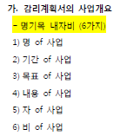 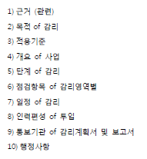 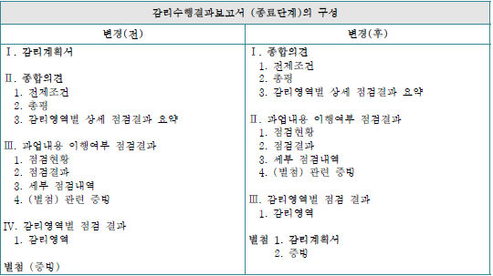 Ⅰ. 종합 의견 xx 1. 전제조건 - 발주자에게 전체적인 사업 진척현황 및 평가 정보를 명확성과 유용성을 우선확보하여 제공 2. 총평 - 감리 대상 정보를 적시에 정확하게 작성 3. 감리영역별 상세 점검 결과 요약 - 개선권고사항을 간결하고 명확하게 작성함. 개선 권고사항 : 개선 권고유형 , 개선 시점 , 중요도 , 발주기관 협조 필요 <감리영역> < 필수, 협의 , 권고 > < 장기 , 단기 > <영향> Ⅱ. 과업내용 이행여부 점검결과 1. 점검현황 2. 점검결과 3. 세부 점검내역 4. (별첨) 관련증빙 - 과업내용을 객관성과 정확성에 기반하여 누락없이 점검하고 관련 규정, 지침을 준수하여 점검한 결과를 제공 - (적합, 부적합, 점검제외, 요구정의 감리, 설계감리는 제외함) Ⅲ. 감리영역별 점검결과 xx 1. 감리영역 - 감리계획에 제시된 점검항목에 대하여 누락없이 점검 결과를 작성 - 대상사업과 관련된 규정, 지침의 준수 여부에 대한 점검결과를 제시 1. [감리영역 1]1) xx 가. 점검항목별 점검 결과 나. 상세점검 결과 - 현황및 문제점 ,개선 방향 2. [감리영역 2] xx 별첨. 1. 감리계획서 2. 증빙
프관 | 28 | EMV | 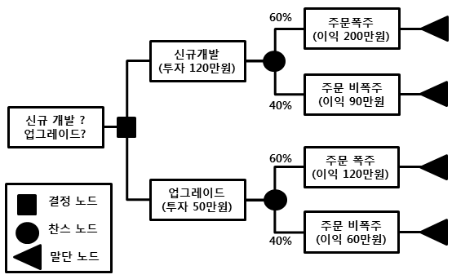 1. EMV(Expected Monetary Value) : 발생할 수도 있고 발생하지 않을 수도 있는 시나리오가 미래에 포함될 때 사안별로 확률의 가중치를 합한 값 2. EMV 계산식 : 위험 사건 현황(Risk Event Status) 1) 위험확률 X 발생된 영향의 정도 (Amount at Stake) 2) 금전적 기대값(EMV; Expected Monetary Value) = 기회비용 3) 기회는 양수, 위험은 음수로 표현 3. EMV 내용 분석 1) 기존의 시스템에 대해서 신규로 개발을 할지 업그레이드를 할지에 대한 위험분석을 실시함. 2) 신규개발 할 경우 투자금액이 120만원이고 주문이 폭주 할 경우 확률이 60%, 이익이 200만원임 3) 신규개발시 주문이 비폭주 할 경우 확률이 40%, 이익은 90만원임. 4) 업그레이드를 할 경우 투자금액은 50만원이고 주문이 폭주 할 경우 확률은 60%, 이익은 120만원임 5) 업그레이드시 주문이 비폭주 할 경우 확률은 40%, 이익은 60만원임 4. 계산과정 1) 신규개발 1) 주문폭주 이익 200만원 – 투자 120만원 = 80만원 2) 주문비폭주 이익 90만원 - 투자 120만원 = - 30만원 3) 신규개발 시 0.6 * 80만원 – 0.4 * 30만원 = 36만원 2) 업그레이드 1) 주문폭주 이익 120만원 - 투자 50만원 = 70만원 2) 주문비폭주 이익 60만원 - 투자 50만원 = 10만원 3) 업그레이드 시 0.6*70 + 0.4*10 = 46만원 신규 개발시 36만원의 이익이고 업그레이드 시 46만원의 이익이 생김. 따라서, 이익이 더 많은 시스템업그레이드를 하기로 결정함.

